상품제안서
투명 듀얼미니 도킹형보조배터리 5000mAh | 상품코드: S29215

 |  |  |  |  |  |  | 02-713-8555 | www.synergygift.co.kr
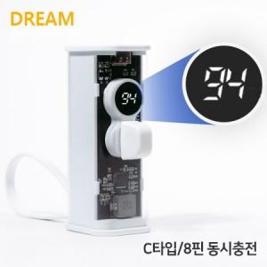

【상세/제작정보】

【인쇄/포장옵션】 | 레이저 / 포장지포장

【공급단가】 | 수량 | 100~ | 300~ | 500~ | 1,000~ | 3,000~
*VAT별도 | 도킹C+케이블8 | 9,850원 | 9,490원 | 9,120원 | 8,760원 | 8,540원
 | 도킹8+케이블C | 9,850원 | 9,490원 | 9,120원 | 8,760원 | 8,540원

【상품 URL】 | https://www.synergygift.co.kr:443/src/goods_detail.php?gdno=29215

